2018_03_data
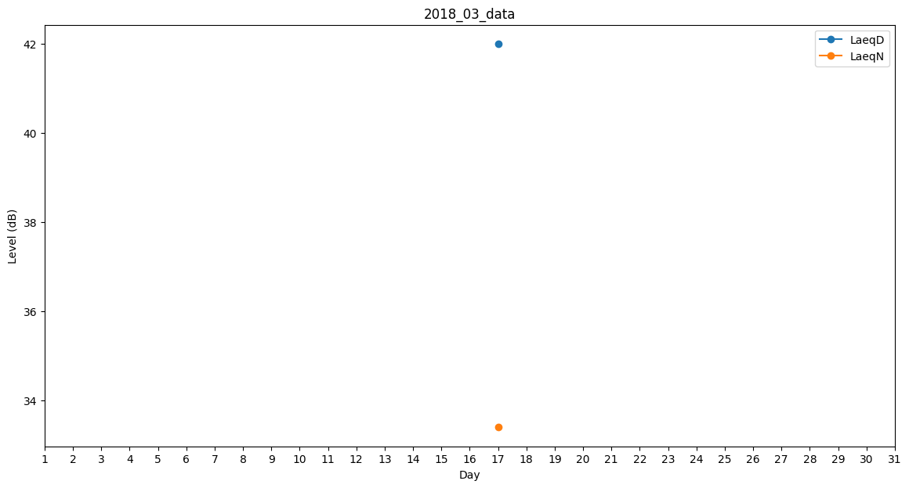
Day | LaeqD | LaeqN
1 | 43.5 | 0
2 | 0 | 0
3 | 49.5 | 0
4 | 0 | 0
5 | 0 | 0
6 | 0 | 33.4
7 | 30.4 | 0
8 | 0 | 0
9 | 0 | 0
10 | 0 | 0
11 | 30.4 | 0
12 | 33.9 | 0
13 | 0 | 0
14 | 0 | 0
15 | 0 | 0
16 | 33.3 | 0
17 | 42 | 33.4
18 | 30.4 | 0
19 | 0 | 0
20 | 33.3 | 0
21 | 0 | 0
22 | 0 | 0
23 | 0 | 0
24 | 0 | 0
25 | 0 | 0
26 | 0 | 0
27 | 0 | 0
28 | 35 | 0
29 | 0 | 0
30 | 0 | 0
31 | 35 | 0

